COMMANDE
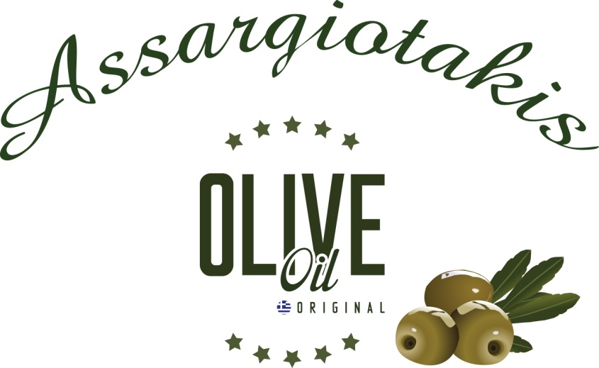

 |  | SAVEURS DE CRETE
 |  | ASSARGIOTAKIS Géraldine
 |  | Code Postale: 70007 AVDOU (Xersonnissos)
 |  | CRETE GRECE
 |  | TEL: 00.30.2897.05.17.74 (moulin)
 |  | TEL: 00.30.6984.304.527 (portable)
 |  | MAIL: assar@otenet.gr
 |  | WEBSITE: www.assargiotakisyannis.gr

 |  | COORDONNEES CLIENT:
 | NOM : |  | total Huile | - €
 | TEL : |  | total comsmétiques | - €
 | email : |  | Total général | - €
 | ADRESSE :
 |  | Paiement au nom de l'API impérativement joint au bon de commande
 |  | Virement
 |  | Chèque | Banque:
 |  | BON DE COMMANDE 2024 avant le 17 juin 2024 IMPERATIVEMENT
 |  | BON DE COMMANDE - 2024
 |  | PRODUITS | PRIX UNITE | QUANTITE | TOTAL EUROS | Nbre de Litres
 |  | Bidons de 5 litres | 73.00 € |  | 0.00 | 0.00
 |  | Bidons de 3 litres | 45.50 € |  | 0.00 | 0.00
 |  | Bidons de 2 litres | 30.40 € |  | 0.00 | 0.00
 |  | Bidons de 1 litre | 15.50 € |  | 0.00 | 0.00
 |  | Bidons de 500 ml | 8.00 € |  | 0.00 | 0.00
 |  | Bidons de 500 ml huile citron | 8.40 € |  | 0.00 | 0.00
 |  | Bidons de 250 ml huile orange | 4.20 € |  | 0.00 | 0.00
 |  | Bouteille de 250 ml huile à l'ail | 4.20 € |  | 0.00 | 0.00
 |  | Bouteille de 100 ml huile basilic | 2.40 € |  | 0.00 | 0.00
 |  | Miel thym 500 gr | 9.20 € |  | 0.00
 |  | Miel thym 2 kg | 33.00 € |  | 0.00
 |  | Olives vertes sachet sous vide de 200 gr | 2.50 € |  | 0.00
 |  | Olives noires sachet sous vide de 200 gr | 2.50 € |  | 0.00
 |  | Mix Herbes Aromatiques Pour Salade Grecque 50 gr | 1.50 € |  | 0.00
 |  | Mix Herbes Aromatiques Pour Tzatziki 50 gr | 1.50 € |  | 0.00
 |  | Mix Herbes Aromatiques Pour Barbecue 50 gr | 1.50 € |  | 0.00
 |  | Mix Herbes Aromatiques Pour Poulet 50 gr | 1.50 € |  | 0.00
 |  | Dictame 25 gr | 2.50 € |  | 0.00
 |  | Savons blancs traditionnels huile olive 160-180 gr | 2.50 € |  | 0.00

 |  |  | SOIT TOTAL TTC en euros | - €
 |  |  | TOTAL LITRES | 0.00

 |  | COSMETIQUES
 |  | PRODUITS | CONTENANCE | PRIX UNITE | QUANTITE | TOTAL
 |  | SHAMPOING OLIVE BIO Grenade et Raisin CHEVEUX SECS, ABIMES, COLORES | 300 ML | 6.50 € |  | - €
 |  | SHAMPOING OLIVE BIO TOUT TYPE DE CHEVEUX Blé et Miel | 300 ML | 6.10 € |  | - €
 |  | SHAMPOING OLIVE BIO Gelee royale & Helichrysum POUR CHEVEUX ABIMES | 300 ML | 8.80 € |  | - €
 |  | APRES-SHAMPOING - huile Argan, amande, huile pepin de raisin (sans rincage) | 150 ML | 6.90 € |  | - €
 |  | APRES-SHAMPOING Blé et Miel | 300 ML | 6.10 € |  | - €
 |  | MASQUE CHEVEUX Laurier et Grenade | 250 ML | 7.50 € |  | - €
 |  | HUILE PRECIEUSE CHEVEUX Nourrissante, Protectrice, Hydratante | 100 ML | 11.40 € |  | - €
 |  | GEL DOUCHE HUILE OLIVE BIO Grenade et Miel | 300 ML | 5.30 € |  | - €
 |  | GEL DOUCHE ORANGE ORCHIDEE VANILLE MYRTILLE | 300 ML | 6.50 € |  | - €
 |  | GEL DOUCHE HUILE OLIVE YAOURT ET ALOE VERA | 300 ML | 6.50 € |  | - €
 |  | LAIT POUR LE CORPS HUILE OLIVE BIO Grenade et Miel | 300 ML | 8.30 € |  | - €
 |  | LAIT POUR LE CORPS ORANGE ORCHIDEE VANILLE MYRTILLE | 300 ML | 8.30 € |  | - €
 |  | BODY BUTTER HUILE OLIVE BIO Grenade et Miel | 250 ML | 9.60 € |  | - €
 |  | BODY YOGURT HUILE OLIVE BIO Yaourt et Aloe Vera | 250 ML | 9.60 € |  | - €
 |  | HUILE MASSAGE, CORPS, CHEVEUX, VISAGE A HUILE OLIVE BIO 3 EN 1 | 150 ML | 11.60 € |  | - €
 |  | HUILE CORPS EFFET BRONZE ET BRILLANT Non grasse | 100 ML | 13.30 € |  | - €
 |  | HUILE CORPS BRILLANT Non grasse Gelee royale | 100 ML | 13.30 € |  | - €
 |  | CRÈME MAINS ET ONGLES HUILE OLIVE BIO - Calendula Et Citron | 100 ML | 7.00 € |  | - €
 |  | CRÈME POUR LES PIEDS HUILE OLIVE BIO - Origan Et Romarin | 100 ML | 7.00 € |  | - €
 |  | CRÈME POUR LES MAINS ET CORPS HUILE OLIVE - Gelée Royale, fleurs Helichrysum et miel | 250 ML | 11.60 € |  | - €
 | 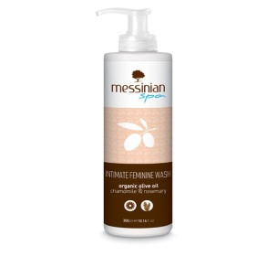 | SOINS LAVANTS DOUX Camomille et Romarain pour Toilette intime | 300 ML | 7.30 € |  | - €
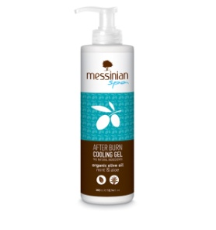 |  | GEL APRÈS SOLAIRE - Menthe et Aloe | 300 ML | 6.80 € |  | - €
 | 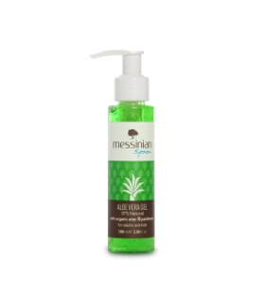 | GEL ALEO VERA - 97 % panthénaol B5 | 100 ML | 4.70 € |  | - €
 | 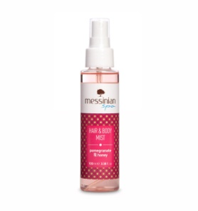 | SPRAY RAFFRAICHISSANT HYDRATANT ET PARFUME POUR CHEVEUX ET CORPS - Grenade et Miel | 100 ML | 8.60 € |  | - €
 | 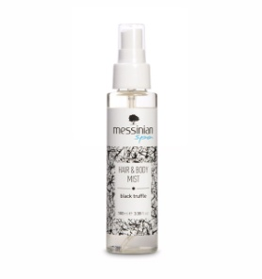 | SPRAY RAFFRAICHISSANT HYDRATANT ET PARFUME POUR CHEVEUX ET CORPS - Truffe noire | 100 ML | 8.60 € |  | - €
 |  | SPRAY RAFFRAICHISSANT HYDRATANT ET PARFUME POUR CHEVEUX ET CORPS - Gelée royale | 100 ML | 8.60 € |  | - €
 |  | CRÈME NETTOYANTE EXFOLLIANTE POUR LE CORPS ET VISAGE - Figue de Barbarie et dictame | 250 ML | 9.60 € |  | - €
 |  | CRÈME ANTI-AGE HUILE OLIVE BIO - Avocat Et Fleurs 'Immortelle' | 50 ML | 17.60 € |  | - €
 |  | CRÈME 24 H (crème jour et nuit pour peau sèche et normale) huile olive bio Figue barbarie et miel | 50ML | 15.80 € |  | - €
 |  | CRÈME 24 H (crème jour et nuit pour peau grasse et mixte) huile olive bio Figue barbarie et raisin | 50ML | 15.80 € |  | - €
 | 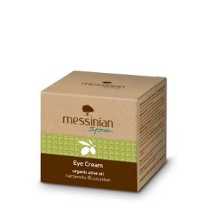 | CRÈME CONTOUR DES YEUX - Hamamelis et concombre | 50ML | 15.60 € |  | - €
 |  | LOTION MICELLAIRE - Démaquillante, nettoyante, apaisante Concombre et aloe vera | 300 ML | 7.00 € |  | - €
 | 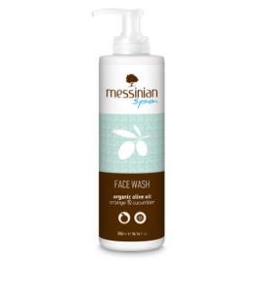 | NETTOYANT VISAGE (Face Wash) - Orange Et Concombre | 300 ML | 7.00 € |  | - €

 |  | Nombre de produits PRODUITS |  |  |  | 0
 |  | TOTAL € |  |  |  | - €

